Analýza opráv a zmien
p.č. | Skupina dát | A4 Nové prihlásenie | A1, A3 Zmena dodávateľa a BS | A5 Ukončenie odberu (Dodavatel) | C1 Preruš., C2 Obnova (Dodavatel) | D1 Preruš. (PDS) | D1 Ukončenie odberu (PDS) | D.2 Zmena kmeňových dát | Poznámka k zmene/oprave cez 520, atď.
 |  | 433? | 433?? | 413 (rovnaka ako 416) | 442 | 446 | 416 | 520
 | Štandardný začiatok správy | x | x | x | x | x | x | x | Pri zmene ID novej správy, pri oprave aj ID predch. správy?
1 | Dátum platnosti zmluvy od | x | x |  |  |  |  |  | a) vznik OOM = dátum začiatku platnosti OOM b) zmena BS/dodávateľa = dátum zmeny BS/dodávateľa Čo ak pri Vzniku OOM padne OOM do DPI (počas procesu)? Ako sa DPI nahlási?
2 | Dátum platnosti zmluvy do |  |  | x |  |  | x |  | a) zánik OOM = dátum ukončenia platnosti OOM
3 | Dátum a čas plán. vyriešenia zákazky |  |  |  | x | x |  |  | a) prerušenie distribúcie do OOM = dátum prerušenia b) obnova distribúcie do OOM = dátum obnovenia
4 | Typ zmluvy | x | x |  |  |  |  |  | a) E01 = samostatná b) E02 = združená Podľa Taures sa typ môže zmeniť len pri zmene Dodávateľa a BS.
5 | Pracovný príkaz (Servisná zákazka) |  |  |  | x | x |  |  | a) prerušenie distribúcie do OOM = dátum prerušenia b) obnova distribúcie do OOM = dátum obnovenia
6 | Typ TDO | x | x |  |  |  |  | x | Zmena možná kedykoľvek? Ano Hodnoty 01 až 08 (okrem 07 - neexistuje) vo význame TDO01 až TDO08. V prípade meraní A a B na OOM je vyplnená hodnota 00. Ano
7 | Napäťová úroveň | x |  |  |  |  |  | x | Zmena možná kedykoľvek.Ano
8 | Typ a druh merania | x |  |  |  |  |  | x | Zmena možná kedykoľvek. Ano Môže sa zmeniť v priebehu dňa? Nie, zmena je platná od začiatku dňa. Môže sa zmeniť 2x za mesiac? Ano Kedy sa zmena nahlási (aj vopred voči RDZ?) Nie, iba po zmene. Číselník ešte spresní Indra.
9 | Druh OOM | x |  |  |  |  |  | x | Zmena možná kedykoľvek. Ano Mení sa? Ano Číselník ešte spresní Indra.
10 | Odpočtová jednotka | x |  |  |  |  |  | x | Zmena možná kedykoľvek. Ano Je to vždy mesiac?
11 | Poskytovateľ údajov | x |  |  |  |  |  |  | Mení sa? Nie
12 | Dodávateľ | x | x |  |  |  |  |  | Zmena len cez A1, A3. Doplniť info o spôsobe nahlásenia zahájenia/ukončenia DPI (doplnenie atribútov)! Typy začatia DPI: 1. Hromadné pri neschopnosti dodávateľa dodávať do množiny OOM (celej BS?), iniciované napr. zúčtovateľom. 2. Individuálne, týkajúce sa len jedného OOM Nieje definované a PDS čaká na pravidlá trhu. Následne bude tento proces definovaný a kompletné informácie budú komunikované na OKTE. Predpokladaný termín je 01.2013
13 | BS | x | x
 | Štandardný koniec správy | x | x | x | x | x | x | x

popísané v súbore ISOM-ISCF_20121015_Zapis_v02.docx | Individuálne zmeny | Predstavujú zmeny predtým evidovaných kmeňových údajov, pre ktoré nemáme špecializovanú správu. Zmena môže nastať kedykoľvek. Správa by mala obsahovať dátum účinnosti zmeny (odkedy platí, pre údaje s časovou platnosťou). Údaje nemožno meniť so spätnou platnosťou. Možno meniť: - Typ TDO - Napäťová úroveň - Typ a druh merania - Druh OOM - Odpočtová jednotka Nemožno meniť: - Dodávateľa a BS, - Typ zmluvy, - Zahájenie dodávky (platnosť zmluvy a OOM - OD) - Prerušenie/Obnovenie dodávky, - Ukončenie dodávku (platnosť OOM a zmluvy - DO) |  |  |  | 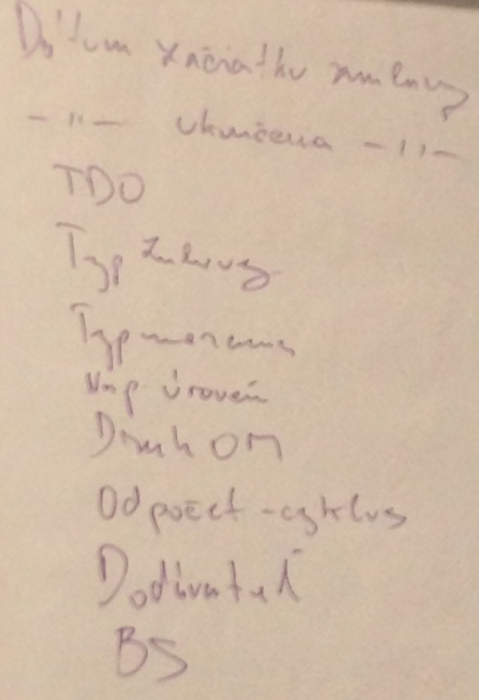

 | Individuálne opravy | Predstavujú zmeny omylom uvedených údajov v odoslanej správe a znamenajú ich nahradenie v plnom rozsahu, teda aj časovou platnosťou. Používajú sa len výnimočne. Mali by byť odoslané v krátkom čase po odoslaní pôvodnej správy. Správa s opravou by mala obsahovať ID pôvodnej správy. Čo možno/nemožno opravovať detto ako "Individuálne zmeny". Potrebné riešiť dôsledky opravy

 | Storno | Je mechanizmus na zrušenie obsahu celej predtým zaslanej správy, okrem 520. Storno by malo byť odoslané v krátkom čase po odoslaní pôvodnej správy. Správa so stornom musí obsahovať ID pôvodnej správy. Potrebné riešiť prípadné dôsledky!

